Página1
Exercício 1: 🚀 Normalize a tabela a seguir para a 1ª Forma Normal.

funcionario_id | nome | sobrenome | contato | contato | data_cadastro | setor
12 | Joseph | Rodrigues | jo@gmail.com | (35)998552-1445 | 2020-05-05 | Administração, Vendas
13 | André | Freeman | andre1990@gmail.com | (47)99522-4996 | 5 de Fevereiro de 2020 | Operacional
14 | Cíntia | Duval | cindy@outlook.com | (33)99855-4669 | 2020-05-05 | Estratégico, Vendas
15 | Fernanda | Mendes | fernandamendes@yahoo.com | (33)99200-1556 | 2020-05-05 | Marketing

Resposa: | - Colunas devem possuir apenas um valor;
 | - Valores em uma coluna devem ser do mesmo tipo de dados;
 | - Cada coluna deve possuir um nome único;
 | - A ordem dos dados registrados em uma tabela não deve afetar a integridade dos dados.

funcionario_id | nome | sobrenome | email | telefone | data_cadastro | setor
12 | Joseph | Rodrigues | jo@gmail.com | 35998552144 | 2020-05-05 | Administração, Vendas
13 | André | Freeman | andre1990@gmail.com | 47995224996 | 2020-02-02 | Operacional
14 | Cíntia | Duval | cindy@outlook.com | 33998554669 | 2020-05-05 | Estratégico, Vendas
15 | Fernanda | Mendes | fernandamendes@yahoo.com | 33992001556 | 2020-05-05 | Marketing

Exercício 2: 🚀 Usando a estrutura (já normalizada para 1ª Forma Normal) da tabela anterior, transforme-a agora na 2ª Forma Normal.

Resposa: | - A tabela deve estar na 1ª Forma Normal;
 | - A tabela não deve possuir dependências parciais.

funcionario_id | nome | sobrenome | email | telefone | data_cadastro
12 | Joseph | Rodrigues | jo@gmail.com | 35998552144 | 2020-05-05
13 | André | Freeman | andre1990@gmail.com | 47995224996 | 2020-02-02
14 | Cíntia | Duval | cindy@outlook.com | 33998554669 | 2020-05-05
15 | Fernanda | Mendes | fernandamendes@yahoo.com | 33992001556 | 2020-05-05

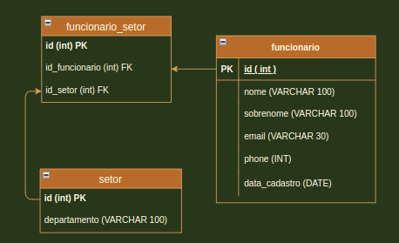
setor_id | setor
1 | Administração
2 | Operacional
3 | Estratégico
4 | Marketing
5 | Vendas

funcionario_id | setor_id
12 | 1
12 | 5
13 | 2
14 | 3
14 | 5
15 | 4

Exerício 3: 🚀 Monte uma query que:
 | - Crie um banco de dados chamado normalization;
 | - Crie todas as tabelas resultantes do exercício 2 (na 2ª Forma Normal);
 | - Popule todas as tabelas com os dados fornecidos nos exercícios.

